FR+Use Case
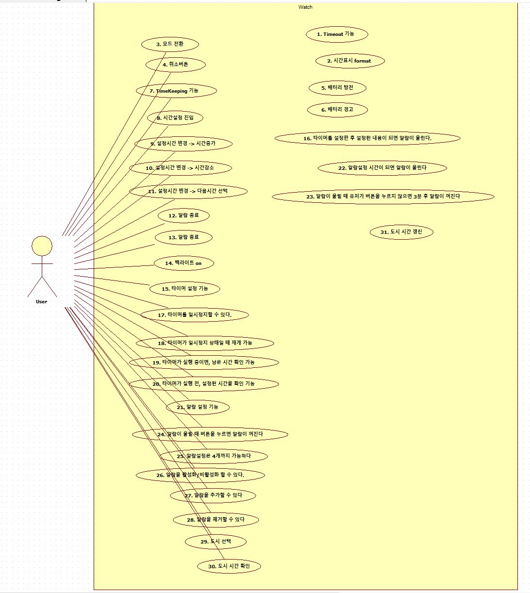
Functional Requirements + Use Cases |  |  |  | 1,2,3,4 | 논의할 사항
Ref # | Functional Requirements(Use Cases) | Use Case Number & Name | Category
R0.1 | 각 모드에서 입력 대기시간이 필요하다 | 1. Timeout 기능 | Hidden
R0.2 | 시계 전원이 켜지면 hh:mm:ss 형식으로 시계가 표시되어야 한다. | 2. 시간 표시 format | Hidden
R0.3 | (Mode버튼 누를때마다) 시계->타이머->알람->World Time->시계 순으로 동작한다 | 3. 모드 전환 | Evident
R0.4 | (각 모드에서 취소버튼을 누르면) 시계화면으로 돌아온다 | 4. 취소 버튼 | Evident
R0.5.1 | 배터리가 부족하면 전원이 꺼진다 | 5. 배터리 방전 | Hidden
R0.5.2 | 배터리 잔량이 1% 미만이면 화면 좌측 상단 배터리 부족 아이콘이 깜빡인다 | 6. 배터리 경고 | Hidden
R0.6.1 | 알람이 울릴때 유저가 버튼을 누르지 않으면 3분후에 알람이 꺼진다. | 23. 알람이 울릴때 유저가 버튼을 누르지 않으면 3분 후 알람이 꺼진다. | Hidden
R0.6.2 | 알람이 울릴때 버튼을 누르면 알람이 꺼진다. | 24. 알람이 울릴때 버튼을 누르면 알람이 꺼진다. | Evident
R1 | TimeKeeping 화면에서 1초가 지날때마다 화면이 갱신된다. | 7. TimeKeeping 기능 | Hidden
R1.1 | 시계화면에서 Mode버튼을 Long Press 하면 시간설정이 가능하다. | 8. 시간설정 진입 | Evident
R1.2 | TimeKeeping 모드에서 알람이 울렸을때 어떠한 버튼을 통해서도 알람을 종료할 수 있다. | 12. 알람 종료 | Evident
R1.2.1 | TimeKeeping 모드에서 알람이 울리고 있으면, 어떠한 버튼도 알람종료 버튼으로 동작한다. | 13.알람 종료 | Evident |  | 세계시각 | 시계맞출떄 | 평상시 | 알람설정 | 타이머설정
R1.3 | TimeKeeping 모드에서 Light버튼을 누르면 화면에 백라이트가 켜진다. | 14. 백라이트 On | Evident | mode | mode | mode | mode | mode | mode
R2.1.1 | 타이머 설정 기능 | 15. 타이머 설정 | Evident
R2.1.2 | 타이머를 설정한 후 설정된 시간이 되면 알람이 울린다. | 16. 타이머 알람 | Hidden
R2.2.1 | 타이머를 일시정지할 수 있다. | 17. 타이머 일시정지 | Evident
R2.2.2 | 타이머가 일시정지 상태일 때, 재개 기능 | 18. 타이머 재개 | Evident
R3.1 | 알람을 설정할 수 있다. | 21. 알람 설정 기능 | Evident
R3.2.1 | 알람설정 시간이 되면 알람이 울린다. | 22. 알람설정 시간이 되면 알람이 울린다. | Hidden
R3.3 | 알람설정은 4개까지 가능하다. | 25. 알람설정은 4개까지 가능하다. | Evident
R3.4 | 알람을 활성화/비활성화 할 수 있다. | 26. 알람을 활성화/비활성화 할 수 있다. | Evident
R3.5.1 | 알람을 추가할 수 있다. | 27. 알람을 추가할 수 있다. | Evident
R3.5.2 | 알람을 제거할 수 있다. | 28. 알람을 제거할 수 있다. | Evident
R4.1 | WorldTime 모드에서 도시를 설정한다 | 29. 도시 선택 | Evident
R4.3 | WorldTime 모드에서 1초마다 화면을 갱신한다 | 31. 도시 시간 갱신 | Hidden

